상품제안서
세도나스페이스니들0.7(독일잉크/스위스팁) | 상품코드: S43340

 |  |  |  |  |  |  | 02-713-8555 | www.synergygift.co.kr
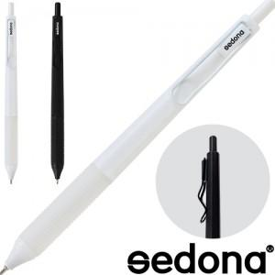

【상세/제작정보】 | <p><span style="font-size: 14pt;">※ 포장 진행시 운임비 정책 상이합니다.</span></p>

【인쇄/포장옵션】 | 실크 / 포장불가능

【공급단가】 | 수량 | 1,000~ | 3,000~ | 10,000~ | 30,000~ | 50,000~
*VAT별도 | 단가 | 230원 | 225원 | 220원 | 210원 | 205원

【상품 URL】 | https://www.synergygift.co.kr:443/src/goods_detail.php?gdno=43340

